Hoja 1
FECHA: 07/06/2022 |  | LEVANTAMIENTO DE NECESIDADES PLAZA DE CAYZEDO
ORGANISMO | REQUERIMIENTO | FOTO DE INICIO | DESCRIPCIÓN | TIEMPO DE ENTREGA | PRESUPUESTO APROXIMADO | FUENTE DE FINANCIÓN | OBSERVACIONES
Unidad Administrativa Especial de Servicios Públicos - Uaesp | Acondicionamiento y reposición de la infraestructura de alumbrado público. | 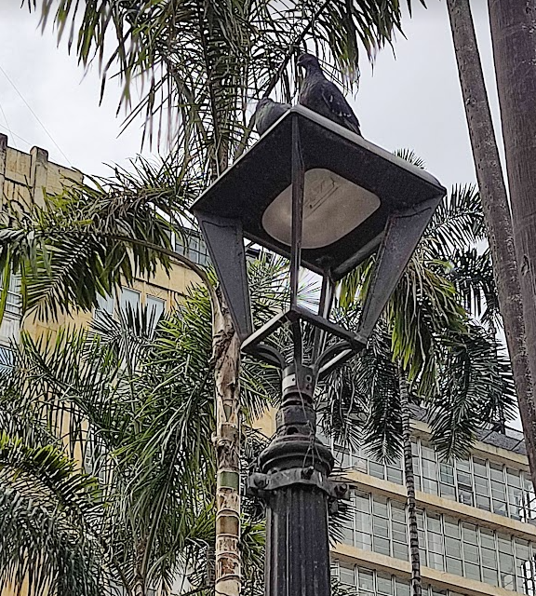 | * Cambio de los faroles instalados (27 en total) * Acondicionamiento de cableado eléctrico debido a que hay conexiones que se encuentran sulfatadas * Restauración de cajas eléctricas de alumbrado público | 4 meses a partir de la aprobación del proyecto. | 55,000,000 | Impuesto de Alumbrado Público | Se requiere por escrito el permiso de intervención para poder iniciar el proceso de diseño lumínico y compra de las luminarias.
 | Aumento de frecuencia al componente de barrido y limpieza del area publica | 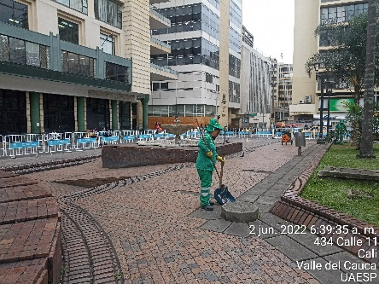 | Aumentar la atención por la Empresa de aseo en la actividad de limpieza de área pública a la Plaza de Caycedo. | Inmediato | N/A | N/A | Los componentes del servicio públicode aseo se prestan en el Distrito de Santiago de Cali con una cobertura del 100% y son cargados via tarifa a cada unos de los susucriptores del servicio. Los servicios se prestan con una peridocidad de acuerdo a los horarios, frecuencias y programaciones definidos por cada unos de los programas de las empresas de aseo conforme a la linea base establecida por el Plan de Gestión Integral de Residuos Sólidos - PGIRS del Distrito.
 | Aumentar las capacidades de informadores sobre el sector de la Plaza Solicitar a la Empresa de aseo el Plan de trabajo frente a la Gestión Social realizada en territorio | 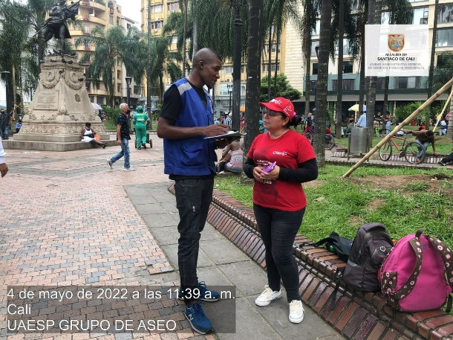 | Implementar la estrategia "A Pie de Calle" con cronograma robusto con la presencia de informadores para sensibilizar sobre el cuidado del espacio público mediante la correcta disposición de los residuos sólidos | Una vez se habilite | N/A | N/A | Personal vinculado meiante contrato de prestación de servicios

